学習内容
1 | ホストとコンテナの関係を理解する

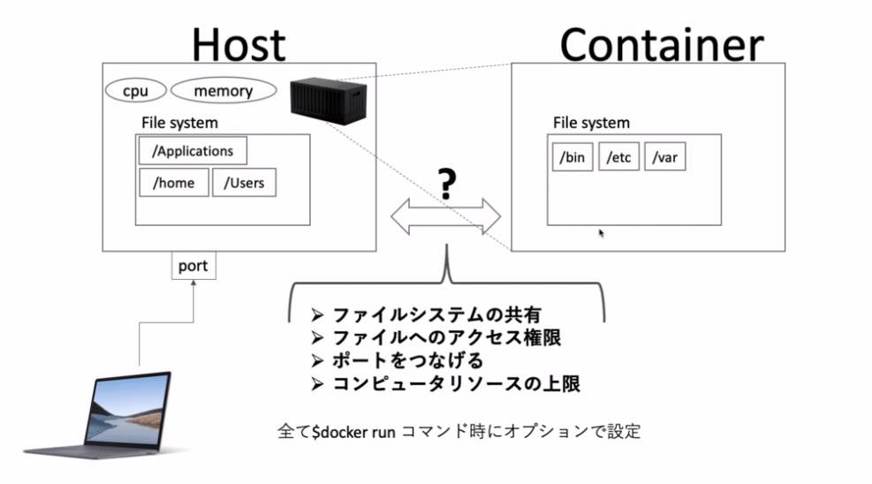

 | ファイルシステムの共有
 |  | 前回までの学習でコンテナのファイルシステムは別のコンテナのファイルシステムやホストの
 |  | ファイルシステムと独立した存在であるということを学習した。
 |  | しかし、コンテナのファイルシステムと、ホストのファイルシステムを繋げてコンテナからホストの
 |  | ファイルシステムにアクセスする方法がある。

 | ファイルシステムへのアクセス権限
 |  | コンテナはルートユーザで実行されているが、ホストのファイルシステムをマウントできるように
 |  | なるとホストのファイルシステムになんでもアクセスすることができるようになってしまう。
 |  | なので、このホストとコンテナのアクセス権限をどのようにするか、ユーザーをどのように設定するか
 |  | を考える。

 | ポートを繋げる

 |  |  |  | HOST
 |  |  |  |  | Conteiner

 | ユーザー（ｐｃ）

 |  |  | port

 |  |  |  |  |  | port

 |  | コンテナに対してアクセスしたいときにホストのポートからコンテナのポートにつなげるにはどうしたら
 |  | よいかを考える。

 | コンピュータリソースの上限
 |  | コンテナ同士のホストのリソースの取り合いにならないように事前に1つのコンテナに対して
 |  | 上限を設けることができる。
 |  | それについても学習する。

 | 以上の4つはdocker run コマンド時にオプションで設定することができる。

2 | -vオプションを使ってファイルシステムを共有する

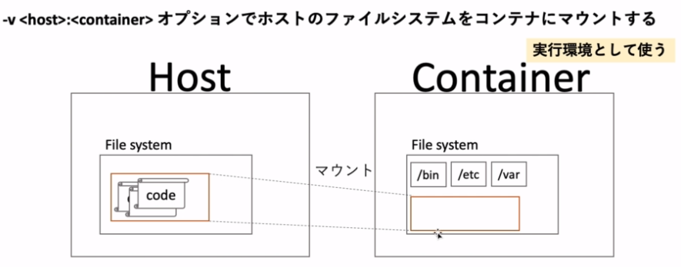

 | 本来、ホストとコンテナのファイルシステムは全くの別物でコンテナからホストへアクセスすることはできない
 | しかし、コンテナからホストのファイルシステムをマウントすることで、あたかもコンテナ内にホストの
 | ファイルシステムがあるかのようにふるまうことができる。
 | つまり、コンテナ内にあるファイルにアクセスするとホストの中にあるはずのコードなどを見ることができる。
 | 実際にはコンテナ内には存在しない。

 | どのようなときにこれを扱うかというと、ホストにコードを置いたままコンテナで実行する時などに使う。
 | なぜホストにコードを置いたままにするかというと、コンテナそれぞれにコードを持たせてしまうと
 | コンテナ一つ一つが重くなってしまう。コンテナ自体はコードを実行する実行環境として扱うのが
 | 一般的とされている。
 | データサイエンスなどでも膨大なデータはホストで一括管理してコンテナではそれの解析だけを
 | 行うようにする。

 | コマンド
 | [-v <host>:<container>]

 | 以下に実際に行う手順のファイル構成を示す。
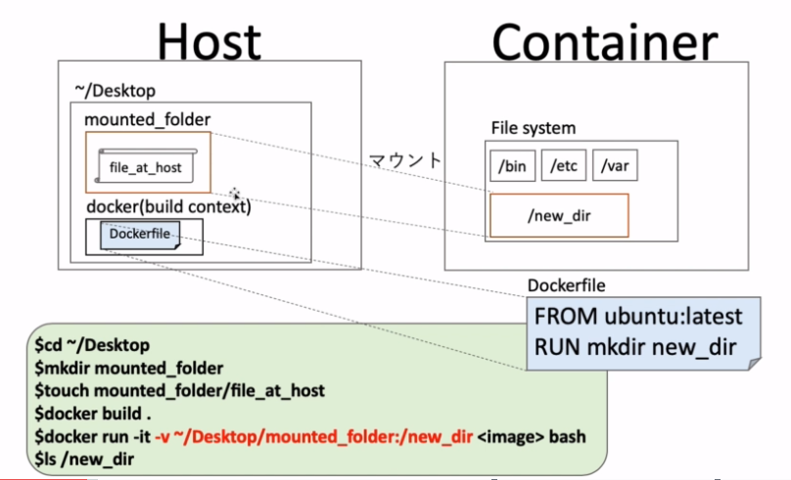

 | まず、デスクトップにmounted_folderを作成する。

 | その中にfile_at_hostというファイルを作成する。

 | 確認すると。

 | 指定した通りのフォルダ内にfile_at_hostがあることが確認できた。

 | それではＤｅｓｋｔｏｐのdockerファイルに移動してDockerfileを更新する。
 | 内容は以下

 | ここでビルドしてランしたとにコンテナ内のnew_dirの中にデスクトップのmounted_folder内の
 | file_at_hostがマウントされていて見ることができるかどうかを確認する。

 | ビルドして
 | 実行するrunコマンドは

 | とする。

 | ｌｓコマンドで中身を確認してみるとnew_dirというファイルがあり、その中にfile_at_hostというファイルが
 | あることを確認することができた。

 | ここで、注意しなければならないのはあくまでもfile_at_hostはホスト側にあるということである。

 | catコマンドで中身を確認確認しても記述していないので表示されない。

 | その後Ｄｅｓｋｔｏｐ上のファイルに対して以下の内容変更を行う。

 | そして先ほどと同じように内容を確認する。

 | ホスト側で変更した内容が反映されていることが確認できた。

 | また、先ほど実行したrunコマンドの一部を存在したいファイルに対してマウントするとどうなるか。

 | マウント先をnew_dir_dammyとし実行する。

 | 中身を確認すると、new_dir_dammyというフォルダが新規で作成され、その中にfile_at_hostがマウントされている
 | ことが確認できた。

3 | -uオプションを使って，ホストとコンテナのアクセス権限を共有する

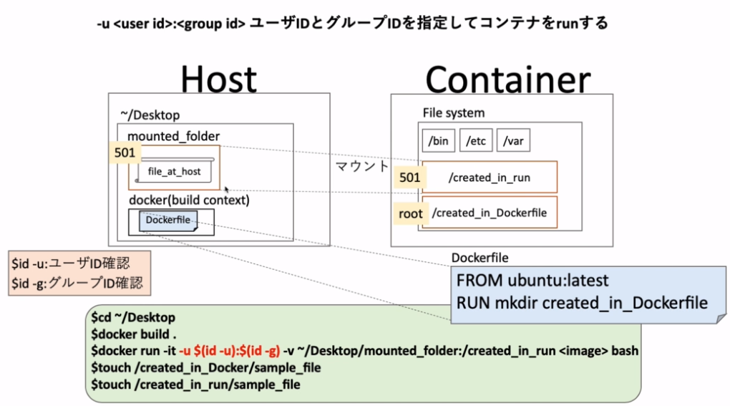

 |  | 今回はrunコマンド実行時に作成するフォルダと、Dockerfileから作成されるフォルダを用意し、
 |  | それぞれに異なる権限を与えて確認するという流れ。

 | まず、mounted_folderのユーザIDとグループIDを確認する。

 | 次にDockerfileを以下のように更新する。

 | ビルドします。

 | ではrunコマンドを実行します。

 | ここで、

 | 「-u」オプションについて、先ほどユーザIDとグループIDを調べてたが上記のように直接手打で値を
 | 入れるのは変化に対応できなくなることがるので保安上よくない。したがって以下のようにコーディング
 | する。

 | 実行すると

 | ここで、今まではrootと表示されていたところに I have no name! と表示された。
 | これは、-uで指定して来なかった時はコンテナ側もルート権限で実行されていることが分かっていたので
 | rootと表示していたが、今回は指定したユーザIDがありユーザID自体は共有されていても、その名前
 | 自体は共有されていなので I have no name! と表示されている。

 | 中身を確認すると

 | created_in_Dockerfile と、created_in_runが生成されていることが分かった。

 | ではそれぞれのフォルダの権限を確認します

 | ｌｓ -la コマンドで確認すると
 | created_in_runはユーザの権限で制御できていることが分かった。

 | ここで、余談
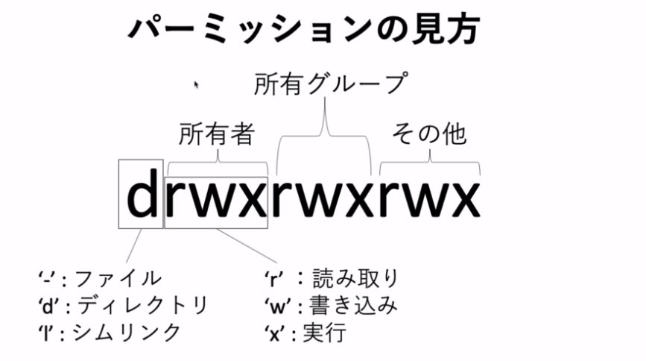

 | created_in_Dockerfileは他のユーザからの書き込みは「ｒ－ｘ」となっているのからもわかる通り禁止されている
 | 従って、現在は１０００というユーザIDで実行されているためroot権限のフォルダに対しての書き込みはできない

 | また、created_in_runに対しては１０００というユーザIDで実行しているため書き込みを行うことができる。

 | testファイルが作成されたのが確認できた。

4 | -pオプションを使って，ホストとコンテナのポートを繋げる

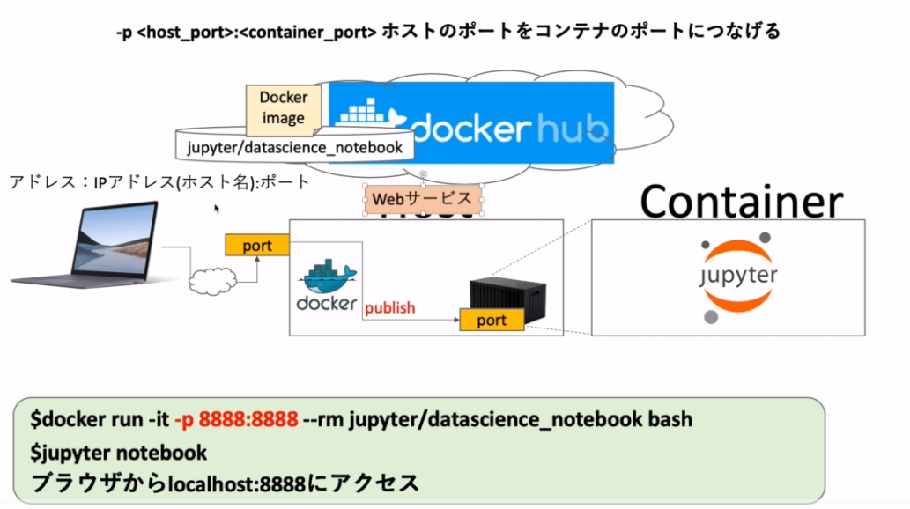

 | 例えば、自分のパソコンから任意のwebサービス（HOST)にアクセスする際に、どこのどれのwebサービス
 | なのかを指定するためにポートを指定してアクセスしなければならない。
 | 言い換えると、IPアドレスは住所でport番号は部屋番号のようなものである。
 | ここではそれを実現するためにどうすればよいかを学習する。

 | publish
 |  | webサービスのポートに接続した後コンテナのポートにアクセスしなければいけないが、
 |  | このコンテナのポートにアクセスすることをpublishという。
 |  | ここで出てくるオプションの-p のｐはpublishのである。

 | 今回は、jupyter/datascience-notebookというデータサイエンスをするときにブラウザで使えるIDEのような
 | もので、この後の応用編で詳しい使い方は学習する。

 | それぞれのポート番号は上記に示す。

 | 実行の流れ

 | 今回は、Imageはないが、その時は自動的にPullしてくれるのでそのままrunコマンドを実行する。

 | そして
 | コマンド
 | jupyter notebook

 | で、jupyterのアプリが立ち上がり、ブラウザから確認ができる。

 | 明日は実行から始める。

